Hoja1
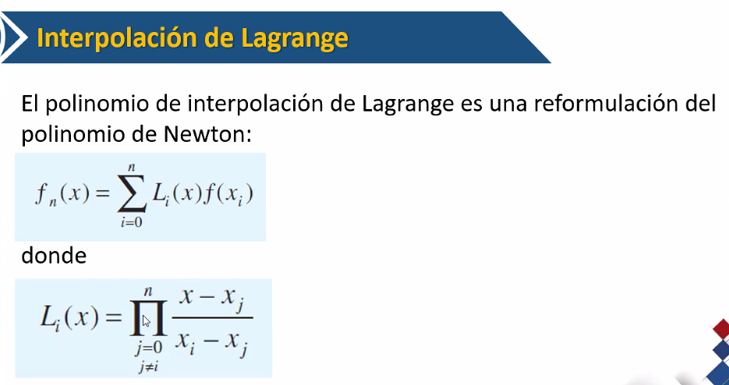

Lagrange 4
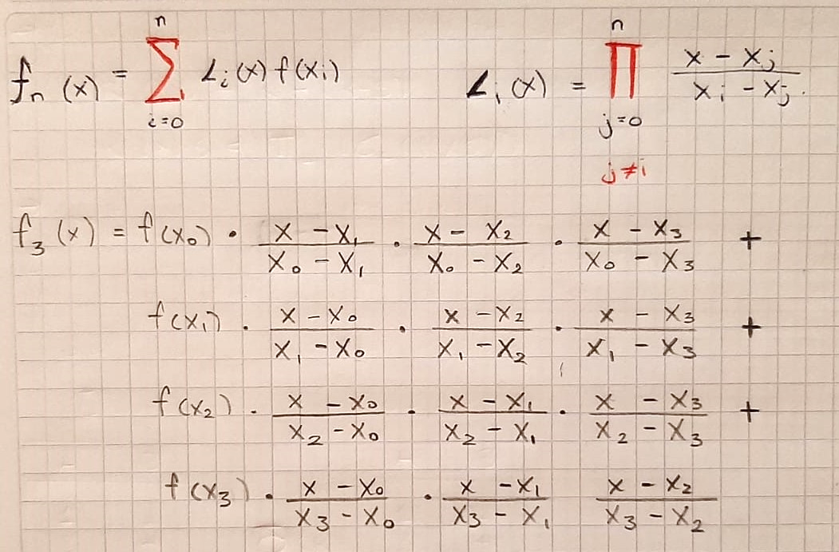

posicion 0 | posicion 1 | posicion 2 | posicion 3
x0 | x1 | x2 | x3 | x
-4 | -3 | 2 | -6 | 1

F(x0) | F(x1) | F(x2) | F(x3)
-16 | -5 | -10 | -50

m | 3
F[3](x) | 37.333333333
 | -11.666666667
 | -5.8333333333
 | -20.833333333
 | -1

